Hoja1
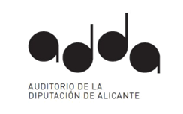

RELACIÓN DE CONTRATOS MENORES HASTA 5000 € (4º TRIMESTRE DE 2023)
REF | TIPO | OBJETO | FECHA CONTRATO | ADJUDICATARIO/A | IMPORTE (IVA EXCLUIDO)
5/2022 | SUMINISTRO | Suministro de tapones para la Orquesta Adda Simfònica cuyo uso es de obligado cumplimiento, según lo dispuesto en el R.D. 485/1997 | 2023-10-24 | CAI LLEDÓ S.L. | 2,160.00 €
102/2023 | SUMINISTRO | Arrendamiento del instrumento Flauta alto en sol línea profesional Yamaha YFL –A421 para el día 07/01/2024 | 2023-12-22 | PINON PRODUCCIONES ARTÍSTICAS S.L. | 360.00 €
 |  |  |  | TOTAL | 2,520.00 €

